ESPECTRO E030-2016
ANEXO 2: CALCULO DE ESPECTRO DE PSEUDO - ACELERACIONES (NORMA E030-2018) |  |  |  |  |  |  |  |  | ANEXO 2: CALCULO DE ESPECTRO DE PSEUDO - ACELERACIONES (NORMA E030-2014/DS-003-2016)

Proyecto: | PROYECTO CONSTRUCCIÓN EDIFICIO DE 15 PISOS |  |  |  |  |  |  |  | Proyecto: | PROYECTO CONSTRUCCIÓN EDIFICIO DE 15 PISOS

Tabla N°1 (NORMA E030-2018) |  |  |  |  |  |  |  |  | RESUMEN
FACTOR DE ZONA "Z" |  | ZONA | Z
 |  | 3 | 0.25 |  |  | B |  |  | DATOS | FACTORES | DATOS | DIR X-X | DIR Y-Y | C | T | Sa Dir X-X | Sa Dir Y-Y
Tabla N°3 y N°4 (NORMA E030-2018) |  |  |  |  |  |  |  |  | Z | 0.25 | Ro | 7 | 7 | 2.50 | 0.00 | 1.717 | 1.717
FACTOR DE SUELO "S" |  | TIPO | DESCRIPCION |  |  | S | TP | TL | U | 1.50 | Ia | 0.90 | 0.90 | 2.50 | 0.02 | 1.717 | 1.717
 |  | 2 | Roca o Suelos Muy Rigidos |  |  | 1.00 | 0.40 | 2.50 | S | 1.00 | Ip | 0.85 | 0.85 | 2.50 | 0.04 | 1.717 | 1.717
Tabla N°5 (NORMA E030-2018) |  |  |  |  |  |  |  |  | TP | 0.40 | R | 5.355 | 5.355 | 2.50 | 0.06 | 1.717 | 1.717
FACTOR DE USO "U" |  | CATEGORIA |  |  | U | OBSERVACIONES |  |  | TL | 2.50 | g | 1 | 9.81 | 2.50 | 0.08 | 1.717 | 1.717
 |  |  |  | 2 | 1.50 | Revisar tabla N°5 E030-2018 |  |  |  |  |  |  |  | 2.50 | 0.10 | 1.717 | 1.717
Tabla N°7 (NORMA E030-2018) |  |  |  |  |  |  |  |  |  |  |  |  |  | 2.50 | 0.12 | 1.717 | 1.717
FACTOR DE SISTEMA ESTRUCTURAL"R" |  | DIRECCION | SISTEMA ESTRUCTURAL |  |  |  |  | RO |  |  |  |  |  | 2.50 | 0.14 | 1.717 | 1.717
 |  | DIR X-X |  |  |  |  | 8 | 7 |  |  |  |  |  | 2.50 | 0.16 | 1.717 | 1.717
ESPECTRO DE PSEUDO - ACELERACIONES X-X
 |  | DIR Y-Y |  |  |  |  | 8 | 7 |  |  |  |  |  | 2.50 | 0.18 | 1.717 | 1.717 | x | Y
Tabla N°8 (NORMA E030-2018) |  |  |  |  |  |  |  |  |  |  |  |  |  | 2.50 | 0.20 | 1.717 | 1.717 | 0.40 | 0.000
IRREGULARIDADES ESTRUCTURALES EN ALTURA |  |  |  |  |  | Ia Dir X-X | Ia Dir Y-Y |  |  |  |  |  |  | 2.50 | 0.25 | 1.717 | 1.717 | 0.40 | 1.717
Irregularidad de Rigidez – Piso Blando |  |  |  | FALSE | FALSE | 1.00 | 1.00 |  |  |  |  |  |  | 2.50 | 0.30 | 1.717 | 1.717 | 2.50 | 0.000
Irregularidades de Resistencia – Piso Débil |  |  |  | FALSE | FALSE | 1.00 | 1.00 |  |  |  |  |  |  | 2.50 | 0.35 | 1.717 | 1.717 | 2.50 | 0.275
Irregularidad Extrema de Rigidez |  |  |  | FALSE | FALSE | 1.00 | 1.00 |  |  |  |  |  |  | 2.50 | 0.40 | 1.717 | 1.717
Irregularidad Extrema de Resistencia |  |  |  | FALSE | FALSE | 1.00 | 1.00 |  |  |  |  |  |  | 2.22 | 0.45 | 1.527 | 1.527
Irregularidad de Masa o Peso |  |  |  | FALSE |  | 1.00 | 1.00 |  |  |  |  |  |  | 2.00 | 0.50 | 1.374 | 1.374
Irregularidad Geométrica Vertical |  |  |  | TRUE | TRUE | 0.90 | 0.90 |  |  |  |  |  |  | 1.82 | 0.55 | 1.249 | 1.249
Discontinuidad en los Sistemas Resistentes |  |  |  | FALSE |  | 1.00 | 1.00 |  |  |  |  |  |  | 1.67 | 0.60 | 1.145 | 1.145
Discontinuidad extrema de los Sistemas Resistentes |  |  |  | FALSE |  | 1.00 | 1.00 |  |  |  |  |  |  | 1.54 | 0.65 | 1.057 | 1.057
Tener en cuenta las restricciones de la tabla N° 10 |  |  |  | Se toma el valor mas critico |  | 0.90 | 0.90 |  |  |  |  |  |  | 1.43 | 0.70 | 0.981 | 0.981
Tabla N°9 (NORMA E030-2018) |  |  |  |  |  |  |  |  |  |  |  |  |  | 1.33 | 0.75 | 0.916 | 0.916
IRREGULARIDADES ESTRUCTURALES EN PLANTA |  |  |  |  |  | Ip Dir X-X | Ip Dir Y-Y |  |  |  |  |  |  | 1.25 | 0.80 | 0.859 | 0.859
Irregularidad Torsional |  |  |  | FALSE | FALSE | 1.00 | 1.00 |  |  |  |  |  |  | 1.18 | 0.85 | 0.808 | 0.808
Irregularidad Torsional Extrema |  |  |  | FALSE | FALSE | 1.00 | 1.00 |  |  |  |  |  |  | 1.11 | 0.90 | 0.763 | 0.763
Esquinas Entrantes |  |  |  | TRUE | TRUE | 0.90 | 0.90 |  |  |  |  |  |  | 1.05 | 0.95 | 0.723 | 0.723
Discontinuidad del Diafragma |  |  |  | TRUE |  | 0.85 | 0.85 |  |  |  |  |  |  | 1.00 | 1.00 | 0.687 | 0.687
Sistemas no Paralelos |  |  |  | FALSE | FALSE | 1.00 | 1.00 |  |  |  |  |  |  | 0.91 | 1.10 | 0.625 | 0.625
ESPECTRO DE PSEUDO - ACELERACIONES Y-Y
Tener en cuenta las restricciones de la tabla N° 10 |  |  |  | Se toma el valor mas critico |  | 0.85 | 0.85 |  |  |  |  |  |  | 0.83 | 1.20 | 0.572 | 0.572
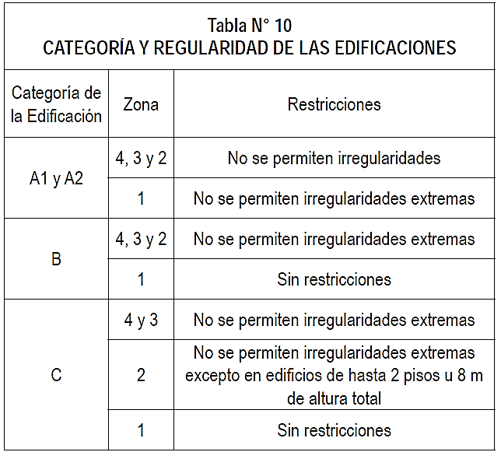
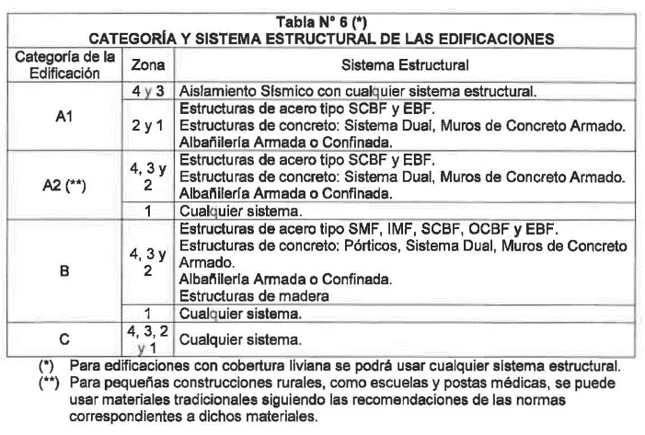
 |  |  |  |  |  |  |  |  |  |  |  |  |  | 0.77 | 1.30 | 0.528 | 0.528
 |  |  |  |  |  |  |  |  |  |  |  |  |  | 0.71 | 1.40 | 0.491 | 0.491
 |  |  |  |  |  |  |  |  |  |  |  |  |  | 0.67 | 1.50 | 0.458 | 0.458
 |  |  |  |  |  |  |  |  |  |  |  |  |  | 0.63 | 1.60 | 0.429 | 0.429 | x | Y
 |  |  |  |  |  |  |  |  |  |  |  |  |  | 0.59 | 1.70 | 0.404 | 0.404 | 0.40 | 0.000
 |  |  |  |  |  |  |  |  |  |  |  |  |  | 0.56 | 1.80 | 0.382 | 0.382 | 0.40 | 1.717
 |  |  |  |  |  |  |  |  |  |  |  |  |  | 0.53 | 1.90 | 0.362 | 0.362 | 2.50 | 0.000
 |  |  |  |  |  |  |  |  |  |  |  |  |  | 0.50 | 2.00 | 0.343 | 0.343 | 2.50 | 0.275
 |  |  |  |  |  |  |  |  |  |  |  |  |  | 0.44 | 2.25 | 0.305 | 0.305
 |  |  |  |  |  |  |  |  |  |  |  |  |  | 0.40 | 2.50 | 0.275 | 0.275
 |  |  |  |  |  |  |  |  |  |  |  |  |  | 0.33 | 2.75 | 0.227 | 0.227
 |  |  |  |  |  |  |  |  |  |  |  |  |  | 0.28 | 3.00 | 0.191 | 0.191
 |  |  |  |  |  |  |  |  |  |  |  |  |  | 0.16 | 4.00 | 0.107 | 0.107
Ia: Factor de irregularidad en altura. |  |  |  |  |  |  |  |  |  |  |  |  |  | 0.10 | 5.00 | 0.069 | 0.069
Ip: Factor de irregularidad en planta. |  |  |  |  |  |  |  |  |  |  |  |  |  | 0.07 | 6.00 | 0.048 | 0.048
Ro: Coeficiente básico de reducción de las fuerzas sísmicas. |  |  |  |  |  |  |  |  |  |  |  |  |  | 0.05 | 7.00 | 0.035 | 0.035
g: Aceleración de la gravedad. |  |  |  |  |  |  |  |  |  |  |  |  |  | 0.04 | 8.00 | 0.027 | 0.027
T: Período fundamental de la estructura para el análisis estático o período de un modo en el análisis dinámico. |  |  |  |  |  |  |  |  |  |  |  |  |  | 0.03 | 9.00 | 0.021 | 0.021
Tp: Período que define la plataforma del factor C. |  |  |  |  |  |  |  |  |  |  |  |  |  | 0.03 | 10.00 | 0.017 | 0.017
TL: Período que define el inicio de la zona del factor C con desplazamiento constante.
C: Factor de amplificación sísmica.

